로그인
스토리보드 작성 템플릿

프로젝트명 : 釣り針 |  |  |  |  |  | 분류명 |  |  | 로그인 |  |  |  | 작성자 |  | 문은빈, 김이든 |  |  |  |  | 작성일 | 2020.03.31 |  |  |  | 확인 | TITLE | 釣り針
 |  |  |  |  |  | 분류코드 |  |  |  |  |  |  | 승인자 |  | 박성철 |  |  |  |  | 승인일 |  |  |  |  |  | META
Depth1 |  | 로그인 |  | Depth2 |  |  |  |  |  |  | Depth3 |  |  |  |  | Depth4 |  |  |  |  |  | Depth5
화면명 | 로그인화면 |  |  |  |  |  | 화일명 |  |  | Login.vue |  |  |  |  |  | 폴더 |  | /login |  |  |  |  |  |  |  | 내용
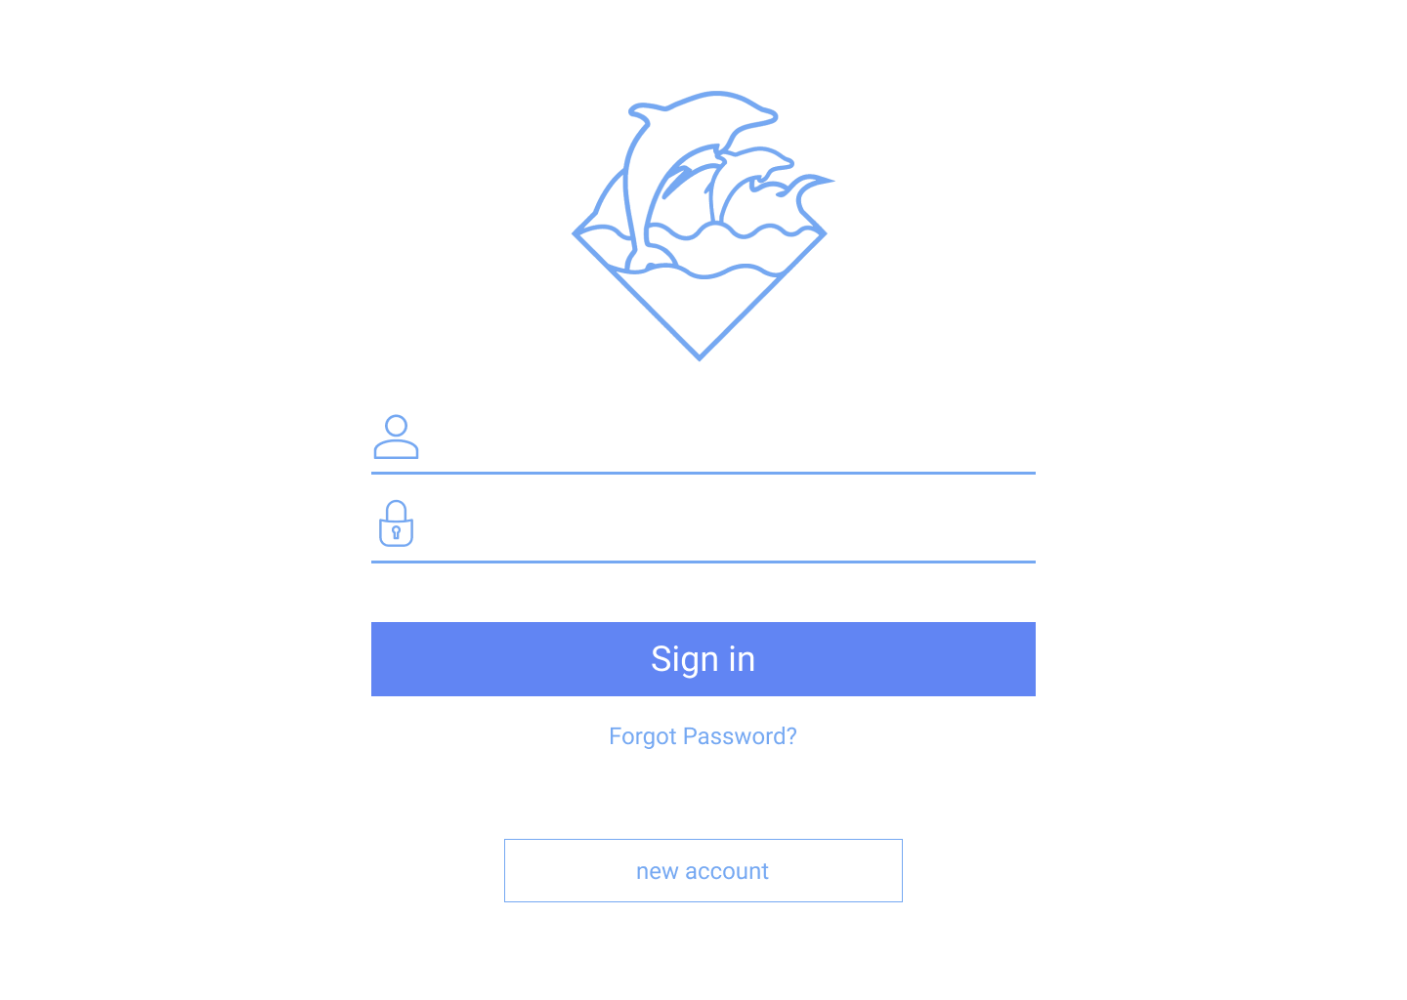
 |  |  |  |  |  |  |  |  |  |  |  |  |  |  |  |  |  |  |  |  |  |  |  |  |  | 1 | 로고

 |  |  |  |  |  |  |  |  |  |  |  |  |  |  |  |  |  |  |  |  |  |  |  |  |  | 2 | 아이디 입력

 |  |  |  |  |  |  |  |  |  |  |  |  |  |  |  |  |  |  |  |  |  |  |  |  |  | 3 | 패스워드 입력

 |  |  |  |  |  |  |  |  |  |  |  |  |  |  |  |  |  |  |  |  |  |  |  |  |  | 4 | 로그인 버튼

 |  |  |  |  |  |  |  |  |  |  |  |  |  |  |  |  |  |  |  |  |  |  |  |  |  | 5 | 비밀번호 찾기

 |  |  |  |  |  |  |  |  |  |  |  |  |  |  |  |  |  |  |  |  |  |  |  |  |  | 6 | 회원가입 페이지로 이동

 |  |  |  |  |  |  |  |  |  |  |  |  |  |  |  |  |  |  |  |  |  |  |  |  |  | 연결 Table Name

 |  |  |  |  |  |  |  |  |  |  |  |  |  |  |  |  |  |  |  |  |  |  |  |  |  |  | users

Link 정보 |  | code | link |  | code |  |  | link |  |  |  | code |  | link |  |  | code |  | link |  |  |  | code | link |  | Program
 |  |  |  |  |  |  |  |  |  |  |  |  |  |  |  |  |  |  |  |  |  |  |  |  |  | DB Query
 |  |  |  |  |  |  |  |  |  |  |  |  |  |  |  |  |  |  |  |  |  |  |  |  |  | Script
 |  |  |  |  |  |  |  |  |  |  |  |  |  |  |  |  |  |  |  |  |  |  |  |  |  | Image
 |  |  |  |  |  |  |  |  |  |  |  |  |  |  |  |  |  |  |  |  |  |  |  |  |  | Flash
 |  |  |  |  |  |  |  |  |  |  |  |  |  |  |  |  |  |  |  |  |  |  |  |  |  | etc

회원가입
스토리보드 작성 템플릿

프로젝트명 : 釣り針 |  |  |  |  |  | 분류명 |  |  | 회원가입 |  |  |  | 작성자 |  | 문은빈, 김이든 |  |  |  |  | 작성일 | 2020.03.31 |  |  |  | 확인 | TITLE | 釣り針
 |  |  |  |  |  | 분류코드 |  |  |  |  |  |  | 승인자 |  | 박성철 |  |  |  |  | 승인일 |  |  |  |  |  | META
Depth1 |  | 회원가입 |  | Depth2 |  |  |  |  |  |  | Depth3 |  |  |  |  | Depth4 |  |  |  |  |  | Depth5
화면명 | 회원가입화면 |  |  |  |  |  | 화일명 |  |  | Join.vue |  |  |  |  |  | 폴더 |  | /join |  |  |  |  |  |  |  | 내용
 |  |  |  |  |  |  |  |  |  |  |  |  |  |  |  |  |  |  |  |  |  |  |  |  |  | 1 | 유저 이름 입력

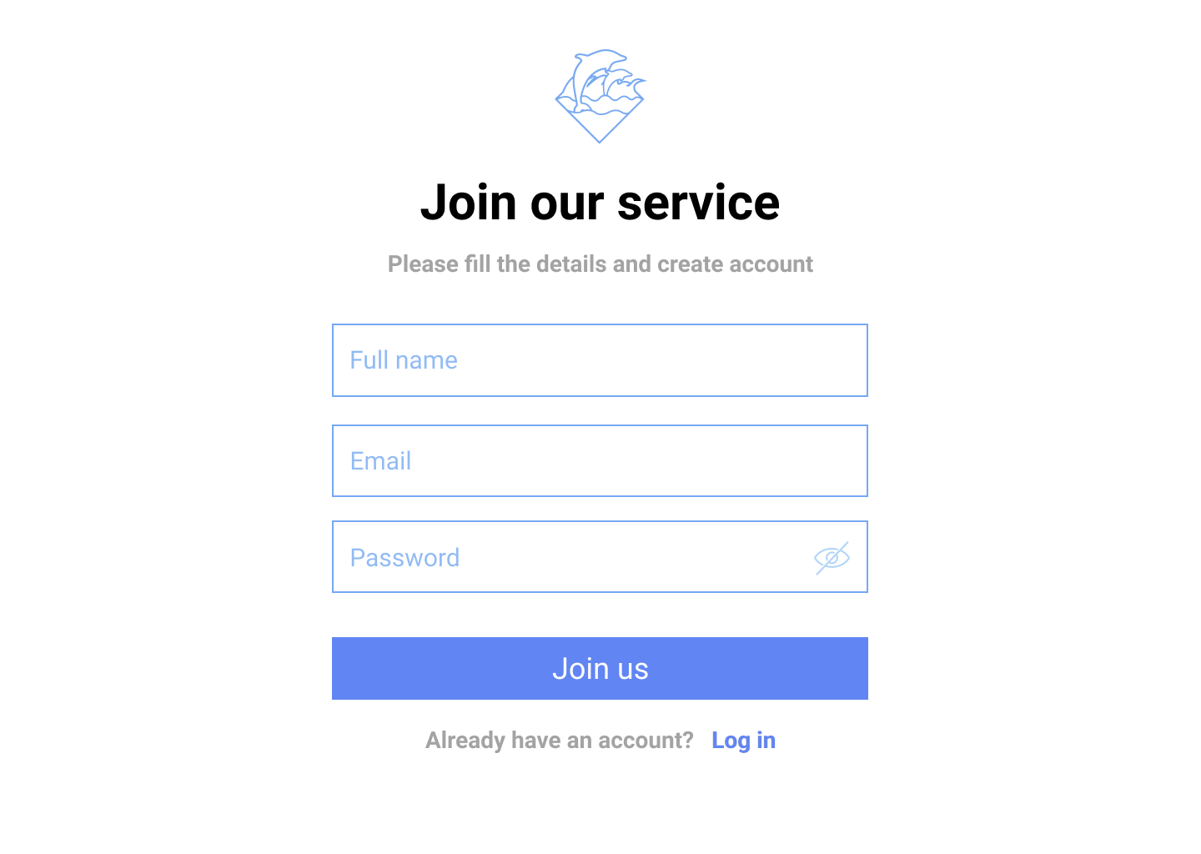
 |  |  |  |  |  |  |  |  |  |  |  |  |  |  |  |  |  |  |  |  |  |  |  |  |  | 2 | 이메일 입력

 |  |  |  |  |  |  |  |  |  |  |  |  |  |  |  |  |  |  |  |  |  |  |  |  |  | 3 | 패스워드 입력

 |  |  |  |  |  |  |  |  |  |  |  |  |  |  |  |  |  |  |  |  |  |  |  |  |  | 4 | 회원가입 버튼

 |  |  |  |  |  |  |  |  |  |  |  |  |  |  |  |  |  |  |  |  |  |  |  |  |  | 5 | 로그인 페이지로 이동

 |  |  |  |  |  |  |  |  |  |  |  |  |  |  |  |  |  |  |  |  |  |  |  |  |  | 연결 Table Name

 |  |  |  |  |  |  |  |  |  |  |  |  |  |  |  |  |  |  |  |  |  |  |  |  |  |  | users

Link 정보 |  | code | link |  | code |  |  | link |  |  |  | code |  | link |  |  | code |  | link |  |  |  | code | link |  | Program
 |  |  |  |  |  |  |  |  |  |  |  |  |  |  |  |  |  |  |  |  |  |  |  |  |  | DB Query
 |  |  |  |  |  |  |  |  |  |  |  |  |  |  |  |  |  |  |  |  |  |  |  |  |  | Script
 |  |  |  |  |  |  |  |  |  |  |  |  |  |  |  |  |  |  |  |  |  |  |  |  |  | Image
 |  |  |  |  |  |  |  |  |  |  |  |  |  |  |  |  |  |  |  |  |  |  |  |  |  | Flash
 |  |  |  |  |  |  |  |  |  |  |  |  |  |  |  |  |  |  |  |  |  |  |  |  |  | etc

마이페이지(이용자)-About
스토리보드 작성 템플릿

프로젝트명 : 釣り針 |  |  |  |  |  | 분류명 |  |  | 마이페이지 |  |  |  |  | 작성자 |  | 문은빈, 김이든 |  |  |  |  | 작성일 | 2020.03.31 |  |  |  | 확인 | TITLE | 釣り針
 |  |  |  |  |  | 분류코드 |  |  |  |  |  |  |  | 승인자 |  | 박성철 |  |  |  |  | 승인일 |  |  |  |  |  | META
Depth1 |  | 마이페이지 |  | Depth2 | 이용자 |  |  |  |  |  | Depth3 |  | About |  |  |  | Depth4 |  |  |  |  |  | Depth5
화면명 | 이용자의 마이페이지 화면 |  |  |  |  |  | 화일명 |  |  | U_info_About.vue |  |  |  |  |  |  | 폴더 |  | /Users/:user |  |  |  |  |  |  |  | 내용
 |  |  |  |  |  |  |  |  |  |  |  |  |  |  |  |  |  |  |  |  |  |  |  |  |  |  | 1 | 메인 페이지로 이동

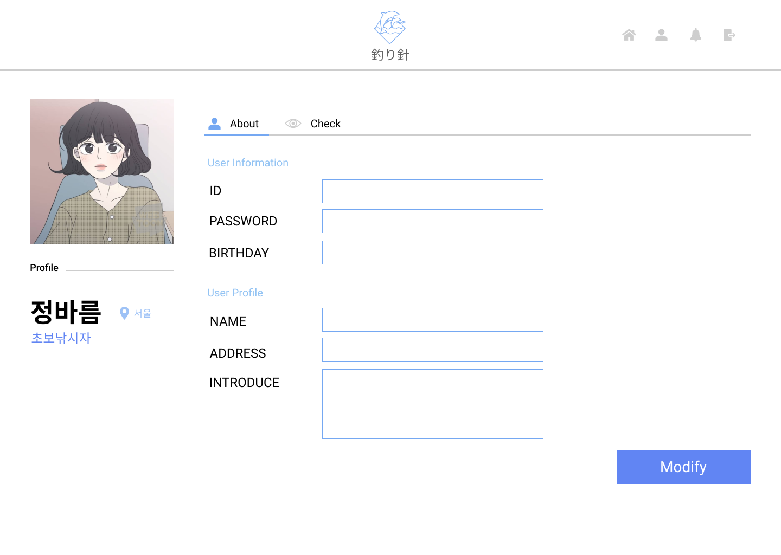
 |  |  |  |  |  |  |  |  |  |  |  |  |  |  |  |  |  |  |  |  |  |  |  |  |  |  | 2 | 마이페이지로 이동

 |  |  |  |  |  |  |  |  |  |  |  |  |  |  |  |  |  |  |  |  |  |  |  |  |  |  | 3 | 알림

 |  |  |  |  |  |  |  |  |  |  |  |  |  |  |  |  |  |  |  |  |  |  |  |  |  |  | 4 | 로그아웃 버튼

 |  |  |  |  |  |  |  |  |  |  |  |  |  |  |  |  |  |  |  |  |  |  |  |  |  |  | 5 | About 페이지로 이동

 |  |  |  |  |  |  |  |  |  |  |  |  |  |  |  |  |  |  |  |  |  |  |  |  |  |  | 6 | Check 페이지로 이동

 |  |  |  |  |  |  |  |  |  |  |  |  |  |  |  |  |  |  |  |  |  |  |  |  |  |  | 7 | 유저 아이디(변경 안됨)

 |  |  |  |  |  |  |  |  |  |  |  |  |  |  |  |  |  |  |  |  |  |  |  |  |  |  | 8 | 유저 패스워드 변경

 |  |  |  |  |  |  |  |  |  |  |  |  |  |  |  |  |  |  |  |  |  |  |  |  |  |  | 9 | 유저 생년월일

 |  |  |  |  |  |  |  |  |  |  |  |  |  |  |  |  |  |  |  |  |  |  |  |  |  |  | 10 | 유저 이름(좌측 프로필에 표시됨)

 |  |  |  |  |  |  |  |  |  |  |  |  |  |  |  |  |  |  |  |  |  |  |  |  |  |  | 11 | 유저 주소(좌측 프로필에 표시됨)

 |  |  |  |  |  |  |  |  |  |  |  |  |  |  |  |  |  |  |  |  |  |  |  |  |  |  | 12 | 상태메세지(좌측 프로필에 표시됨)

 |  |  |  |  |  |  |  |  |  |  |  |  |  |  |  |  |  |  |  |  |  |  |  |  |  |  | 13 | 유저 프로필(클릭 시 변경 가능)

 |  |  |  |  |  |  |  |  |  |  |  |  |  |  |  |  |  |  |  |  |  |  |  |  |  |  | 14 | 수정하기 버튼

 |  |  |  |  |  |  |  |  |  |  |  |  |  |  |  |  |  |  |  |  |  |  |  |  |  |  | 연결 Table Name

 |  |  |  |  |  |  |  |  |  |  |  |  |  |  |  |  |  |  |  |  |  |  |  |  |  |  |  | users

Link 정보 |  | code | link |  | code |  |  | link |  |  |  | code |  |  | link |  |  | code |  | link |  |  |  | code | link |  | Program
 |  |  |  |  |  |  |  |  |  |  |  |  |  |  |  |  |  |  |  |  |  |  |  |  |  |  | DB Query
 |  |  |  |  |  |  |  |  |  |  |  |  |  |  |  |  |  |  |  |  |  |  |  |  |  |  | Script
 |  |  |  |  |  |  |  |  |  |  |  |  |  |  |  |  |  |  |  |  |  |  |  |  |  |  | Image
 |  |  |  |  |  |  |  |  |  |  |  |  |  |  |  |  |  |  |  |  |  |  |  |  |  |  | Flash
 |  |  |  |  |  |  |  |  |  |  |  |  |  |  |  |  |  |  |  |  |  |  |  |  |  |  | etc

마이페이지(이용자)-Check
스토리보드 작성 템플릿

프로젝트명 : 釣り針 |  |  |  |  |  | 분류명 |  |  | 마이페이지 |  |  |  |  | 작성자 |  | 문은빈, 김이든 |  |  |  |  | 작성일 | 2020.03.31 |  |  |  | 확인 | TITLE | 釣り針
 |  |  |  |  |  | 분류코드 |  |  |  |  |  |  |  | 승인자 |  | 박성철 |  |  |  |  | 승인일 |  |  |  |  |  | META
Depth1 |  | 마이페이지 |  | Depth2 | 이용자 |  |  |  |  |  | Depth3 |  | Check |  |  |  | Depth4 |  |  |  |  |  | Depth5
화면명 | 이용자의 마이페이지 화면 |  |  |  |  |  | 화일명 |  |  | U_info_Check.vue |  |  |  |  |  |  | 폴더 |  | /Users/:user |  |  |  |  |  |  |  | 내용
 |  |  |  |  |  |  |  |  |  |  |  |  |  |  |  |  |  |  |  |  |  |  |  |  |  |  | 1 | 전체 예약 현황

 |  |  |  |  |  |  |  |  |  |  |  |  |  |  |  |  |  |  |  |  |  |  |  |  |  |  | 2 | 이용예정 현황

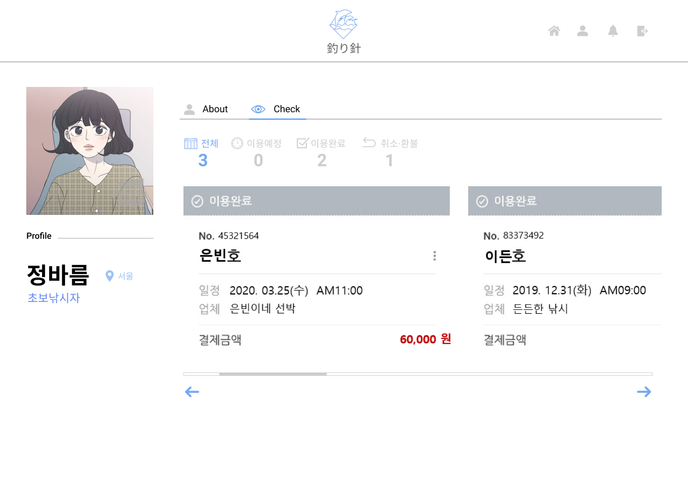

 |  |  |  |  |  |  |  |  |  |  |  |  |  |  |  |  |  |  |  |  |  |  |  |  |  |  | 3 | 이용완료 현황

 |  |  |  |  |  |  |  |  |  |  |  |  |  |  |  |  |  |  |  |  |  |  |  |  |  |  | 4 | 취소 및 환불 현황

 |  |  |  |  |  |  |  |  |  |  |  |  |  |  |  |  |  |  |  |  |  |  |  |  |  |  | 5 | 예약한 선박 정보 및 일정

 |  |  |  |  |  |  |  |  |  |  |  |  |  |  |  |  |  |  |  |  |  |  |  |  |  |  | 6 | 예약 정보 더보기(스크롤)

 |  |  |  |  |  |  |  |  |  |  |  |  |  |  |  |  |  |  |  |  |  |  |  |  |  |  | 연결 Table Name

 |  |  |  |  |  |  |  |  |  |  |  |  |  |  |  |  |  |  |  |  |  |  |  |  |  |  | 1,2,3,4 | ship_rentals

 |  |  |  |  |  |  |  |  |  |  |  |  |  |  |  |  |  |  |  |  |  |  |  |  |  |  | 5 | ships

 |  |  |  |  |  |  |  |  |  |  |  |  |  |  |  |  |  |  |  |  |  |  |  |  |  |  | 5 | ship_owners

 |  |  |  |  |  |  |  |  |  |  |  |  |  |  |  |  |  |  |  |  |  |  |  |  |  |  | 5 | ship_rentals

Link 정보 |  | code | link |  | code |  |  | link |  |  |  | code |  |  | link |  |  | code |  | link |  |  |  | code | link |  | Program
 |  |  |  |  |  |  |  |  |  |  |  |  |  |  |  |  |  |  |  |  |  |  |  |  |  |  | DB Query
 |  |  |  |  |  |  |  |  |  |  |  |  |  |  |  |  |  |  |  |  |  |  |  |  |  |  | Script
 |  |  |  |  |  |  |  |  |  |  |  |  |  |  |  |  |  |  |  |  |  |  |  |  |  |  | Image
 |  |  |  |  |  |  |  |  |  |  |  |  |  |  |  |  |  |  |  |  |  |  |  |  |  |  | Flash
 |  |  |  |  |  |  |  |  |  |  |  |  |  |  |  |  |  |  |  |  |  |  |  |  |  |  | etc

마이페이지(판매자)-About
스토리보드 작성 템플릿

프로젝트명 : 釣り針 |  |  |  |  | 분류명 |  |  | 마이페이지 |  |  |  |  | 작성자 |  | 문은빈, 김이든 |  |  |  |  | 작성일 | 2020.03.31 |  |  |  | 확인 | TITLE | 釣り針
 |  |  |  |  | 분류코드 |  |  |  |  |  |  |  | 승인자 |  | 박성철 |  |  |  |  | 승인일 |  |  |  |  |  | META
Depth1 | 마이페이지 |  | Depth2 | 판매자 |  |  |  |  |  | Depth3 |  | About |  |  |  | Depth4 |  |  |  |  |  | Depth5
화면명 |  |  |  |  |  | 화일명 |  |  | S_info_About.vue |  |  |  |  |  |  | 폴더 |  | /Seller/:seller |  |  |  |  |  |  |  | 내용
 |  |  |  |  |  |  |  |  |  |  |  |  |  |  |  |  |  |  |  |  |  |  |  |  |  |  | 마이페이지(이용자)-About과 동일

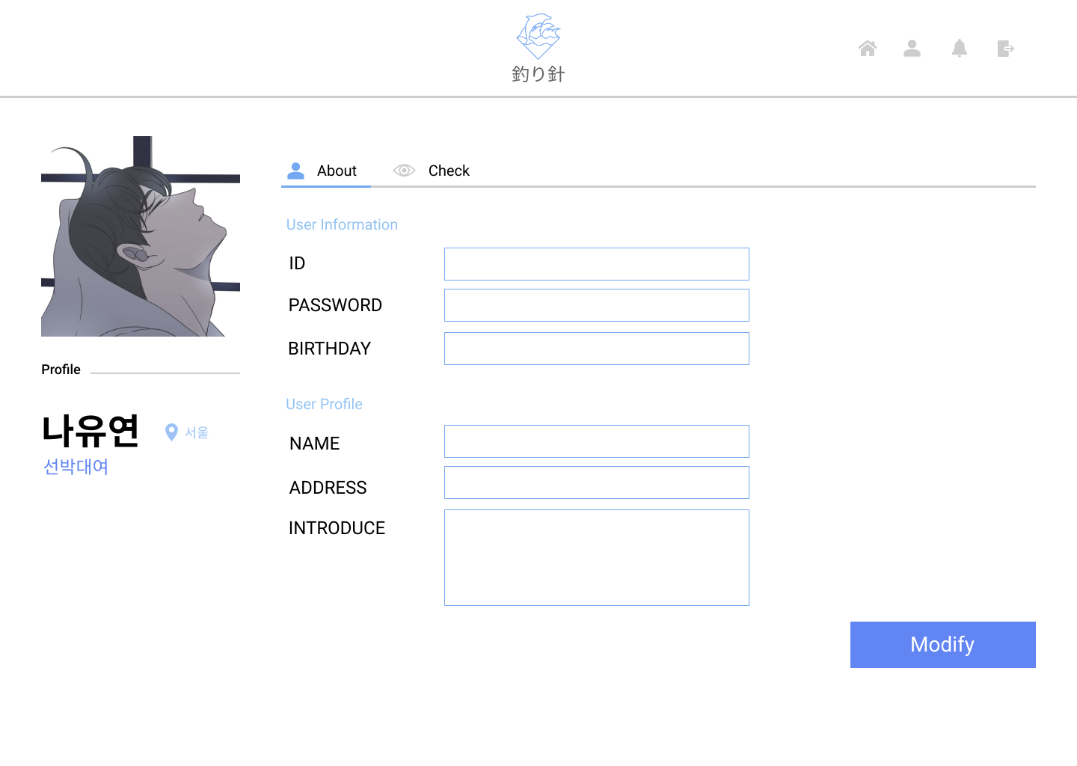

 |  |  |  |  |  |  |  |  |  |  |  |  |  |  |  |  |  |  |  |  |  |  |  |  |  | 연결 Table Name

 |  |  |  |  |  |  |  |  |  |  |  |  |  |  |  |  |  |  |  |  |  |  |  |  |  |  | users

Link 정보 | code | link |  | code |  |  | link |  |  |  | code |  |  | link |  |  | code |  | link |  |  |  | code | link |  | Program
 |  |  |  |  |  |  |  |  |  |  |  |  |  |  |  |  |  |  |  |  |  |  |  |  |  | DB Query
 |  |  |  |  |  |  |  |  |  |  |  |  |  |  |  |  |  |  |  |  |  |  |  |  |  | Script
 |  |  |  |  |  |  |  |  |  |  |  |  |  |  |  |  |  |  |  |  |  |  |  |  |  | Image
 |  |  |  |  |  |  |  |  |  |  |  |  |  |  |  |  |  |  |  |  |  |  |  |  |  | Flash
 |  |  |  |  |  |  |  |  |  |  |  |  |  |  |  |  |  |  |  |  |  |  |  |  |  | etc

마이페이지(판매자)-Check
스토리보드 작성 템플릿

프로젝트명 : 釣り針 |  |  |  |  |  | 분류명 |  |  | 마이페이지 |  |  |  |  | 작성자 |  | 문은빈, 김이든 |  |  |  |  | 작성일 | 2020.03.31 |  |  |  | 확인 | TITLE | 釣り針
 |  |  |  |  |  | 분류코드 |  |  |  |  |  |  |  | 승인자 |  | 박성철 |  |  |  |  | 승인일 |  |  |  |  |  | META
Depth1 |  | 마이페이지 |  | Depth2 | 판매자 |  |  |  |  |  | Depth3 |  | Check |  |  |  | Depth4 |  |  |  |  |  | Depth5
화면명 | 판매자의 마이페이지 화면 |  |  |  |  |  | 화일명 |  |  | S_info_Check.vue |  |  |  |  |  |  | 폴더 |  | /Seller/:seller |  |  |  |  |  |  |  | 내용
 |  |  |  |  |  |  |  |  |  |  |  |  |  |  |  |  |  |  |  |  |  |  |  |  |  |  | 1 | 예약 날짜 조회

 |  |  |  |  |  |  |  |  |  |  |  |  |  |  |  |  |  |  |  |  |  |  |  |  |  |  | 2 | 예약 날짜 및 시간 메모

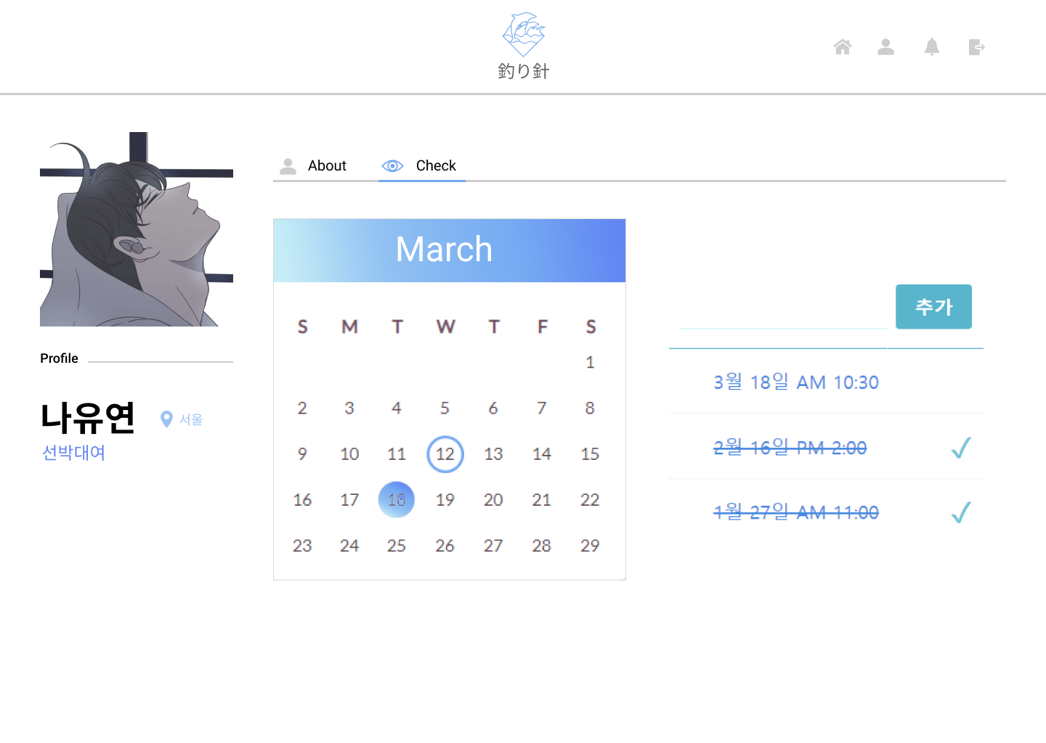

 |  |  |  |  |  |  |  |  |  |  |  |  |  |  |  |  |  |  |  |  |  |  |  |  |  |  | 연결 Table Name

 |  |  |  |  |  |  |  |  |  |  |  |  |  |  |  |  |  |  |  |  |  |  |  |  |  |  | 1 | ship_rentals

 |  |  |  |  |  |  |  |  |  |  |  |  |  |  |  |  |  |  |  |  |  |  |  |  |  |  | 2 | ship_rentals

 |  |  |  |  |  |  |  |  |  |  |  |  |  |  |  |  |  |  |  |  |  |  |  |  |  |  | 2 | ships

Link 정보 |  | code | link |  | code |  |  | link |  |  |  | code |  |  | link |  |  | code |  | link |  |  |  | code | link |  | Program
 |  |  |  |  |  |  |  |  |  |  |  |  |  |  |  |  |  |  |  |  |  |  |  |  |  |  | DB Query
 |  |  |  |  |  |  |  |  |  |  |  |  |  |  |  |  |  |  |  |  |  |  |  |  |  |  | Script
 |  |  |  |  |  |  |  |  |  |  |  |  |  |  |  |  |  |  |  |  |  |  |  |  |  |  | Image
 |  |  |  |  |  |  |  |  |  |  |  |  |  |  |  |  |  |  |  |  |  |  |  |  |  |  | Flash
 |  |  |  |  |  |  |  |  |  |  |  |  |  |  |  |  |  |  |  |  |  |  |  |  |  |  | etc

메인페이지(이용자)-Information 1
스토리보드 작성 템플릿

프로젝트명 : 釣り針 |  |  |  |  |  | 분류명 |  |  | 마이페이지 |  |  |  |  | 작성자 |  | 문은빈, 김이든 |  |  |  |  | 작성일 | 2020.03.31 |  |  |  | 확인 | TITLE | 釣り針
 |  |  |  |  |  | 분류코드 |  |  |  |  |  |  |  | 승인자 |  | 박성철 |  |  |  |  | 승인일 |  |  |  |  |  | META
Depth1 |  | 메인페이지 |  | Depth2 | 이용자 |  |  |  |  |  | Depth3 |  | Information |  |  |  | Depth4 |  |  |  |  |  | Depth5
화면명 | 이용자의 메인페이지 화면 |  |  |  |  |  | 화일명 |  |  | f_info.vue |  |  |  |  |  |  | 폴더 |  | /f_info |  |  |  |  |  |  |  | 내용
 |  |  |  |  |  |  |  |  |  |  |  |  |  |  |  |  |  |  |  |  |  |  |  |  |  |  | 1 | 커뮤니티 페이지로 이동

 |  |  |  |  |  |  |  |  |  |  |  |  |  |  |  |  |  |  |  |  |  |  |  |  |  |  | 2 | 랭킹 페이지로 이동

 |  |  |  |  |  |  |  |  |  |  |  |  |  |  |  |  |  |  |  |  |  |  |  |  |  |  | 3 | 정보 페이지로 이동
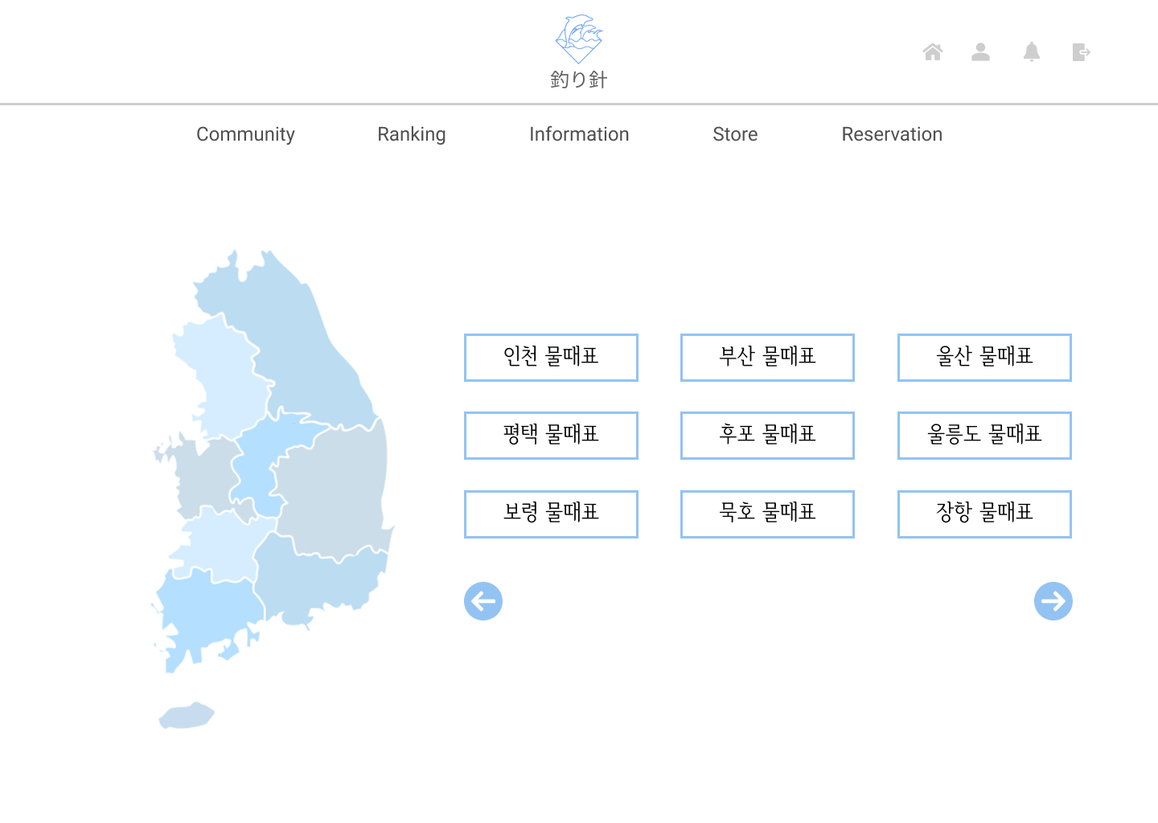

 |  |  |  |  |  |  |  |  |  |  |  |  |  |  |  |  |  |  |  |  |  |  |  |  |  |  | 4 | 주변 낚시 용품 페이지로 이동

 |  |  |  |  |  |  |  |  |  |  |  |  |  |  |  |  |  |  |  |  |  |  |  |  |  |  | 5 | 예약 페이지로 이동

 |  |  |  |  |  |  |  |  |  |  |  |  |  |  |  |  |  |  |  |  |  |  |  |  |  |  | 6 | 지역에 마우스 호버 시 지도상 위치 표시

 |  |  |  |  |  |  |  |  |  |  |  |  |  |  |  |  |  |  |  |  |  |  |  |  |  |  | 7 | 지역별 물때표(클릭시 물때표 페이지)

 |  |  |  |  |  |  |  |  |  |  |  |  |  |  |  |  |  |  |  |  |  |  |  |  |  |  | 8 | 지역별 물때표 더보기(버튼 클릭)

 |  |  |  |  |  |  |  |  |  |  |  |  |  |  |  |  |  |  |  |  |  |  |  |  |  |  | 연결 Table Name

Link 정보 |  | code | link |  | code |  |  | link |  |  |  | code |  |  | link |  |  | code |  | link |  |  |  | code | link |  | Program
 |  |  |  |  |  |  |  |  |  |  |  |  |  |  |  |  |  |  |  |  |  |  |  |  |  |  | DB Query
 |  |  |  |  |  |  |  |  |  |  |  |  |  |  |  |  |  |  |  |  |  |  |  |  |  |  | Script
 |  |  |  |  |  |  |  |  |  |  |  |  |  |  |  |  |  |  |  |  |  |  |  |  |  |  | Image
 |  |  |  |  |  |  |  |  |  |  |  |  |  |  |  |  |  |  |  |  |  |  |  |  |  |  | Flash
 |  |  |  |  |  |  |  |  |  |  |  |  |  |  |  |  |  |  |  |  |  |  |  |  |  |  | etc

메인페이지(이용자)-Info1 hover
스토리보드 작성 템플릿

프로젝트명 : 釣り針 |  |  |  |  |  | 분류명 |  |  | 마이페이지 |  |  |  |  | 작성자 |  | 문은빈, 김이든 |  |  |  |  | 작성일 | 2020.03.31 |  |  |  | 확인 | TITLE | 釣り針
 |  |  |  |  |  | 분류코드 |  |  |  |  |  |  |  | 승인자 |  | 박성철 |  |  |  |  | 승인일 |  |  |  |  |  | META
Depth1 |  | 메인페이지 |  | Depth2 | 이용자 |  |  |  |  |  | Depth3 |  | Information |  |  |  | Depth4 |  |  |  |  |  | Depth5
화면명 | 이용자의 메인페이지 화면 |  |  |  |  |  | 화일명 |  |  | f_info.vue |  |  |  |  |  |  | 폴더 |  | /f_info |  |  |  |  |  |  |  | 내용

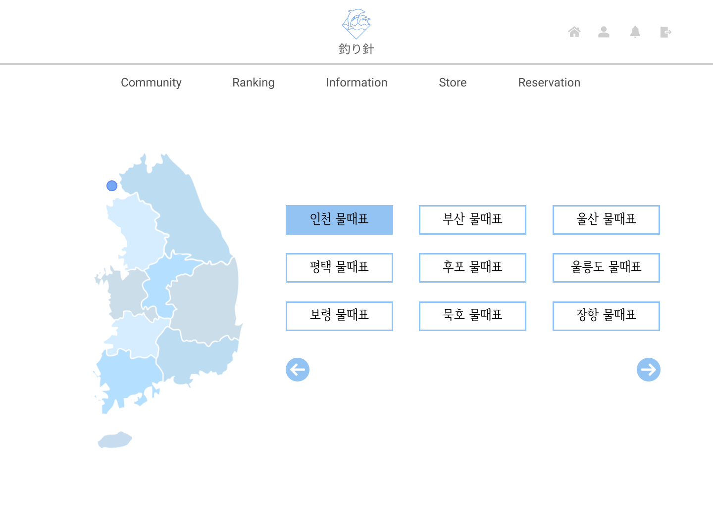

 |  |  |  |  |  |  |  |  |  |  |  |  |  |  |  |  |  |  |  |  |  |  |  |  |  |  | 연결 Table Name

Link 정보 |  | code | link |  | code |  |  | link |  |  |  | code |  |  | link |  |  | code |  | link |  |  |  | code | link |  | Program
 |  |  |  |  |  |  |  |  |  |  |  |  |  |  |  |  |  |  |  |  |  |  |  |  |  |  | DB Query
 |  |  |  |  |  |  |  |  |  |  |  |  |  |  |  |  |  |  |  |  |  |  |  |  |  |  | Script
 |  |  |  |  |  |  |  |  |  |  |  |  |  |  |  |  |  |  |  |  |  |  |  |  |  |  | Image
 |  |  |  |  |  |  |  |  |  |  |  |  |  |  |  |  |  |  |  |  |  |  |  |  |  |  | Flash
 |  |  |  |  |  |  |  |  |  |  |  |  |  |  |  |  |  |  |  |  |  |  |  |  |  |  | etc

메인페이지(이용자)-Information 2
스토리보드 작성 템플릿

프로젝트명 : 釣り針 |  |  |  |  |  | 분류명 |  |  | 마이페이지 |  |  |  |  | 작성자 |  | 문은빈, 김이든 |  |  |  |  | 작성일 | 2020.03.31 |  |  |  | 확인 | TITLE | 釣り針
 |  |  |  |  |  | 분류코드 |  |  |  |  |  |  |  | 승인자 |  | 박성철 |  |  |  |  | 승인일 |  |  |  |  |  | META
Depth1 |  | 메인페이지 |  | Depth2 | 이용자 |  |  |  |  |  | Depth3 |  | Information |  |  |  | Depth4 |  |  |  |  |  | Depth5
화면명 | 이용자의 메인페이지 화면 |  |  |  |  |  | 화일명 |  |  | f_info.vue |  |  |  |  |  |  | 폴더 |  | /f_info |  |  |  |  |  |  |  | 내용

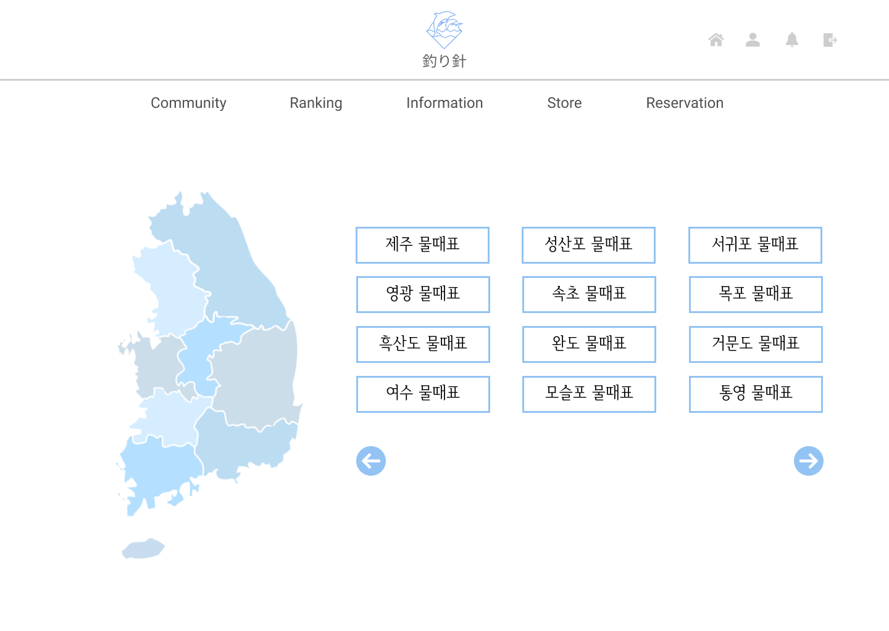

 |  |  |  |  |  |  |  |  |  |  |  |  |  |  |  |  |  |  |  |  |  |  |  |  |  |  | 연결 Table Name

Link 정보 |  | code | link |  | code |  |  | link |  |  |  | code |  |  | link |  |  | code |  | link |  |  |  | code | link |  | Program
 |  |  |  |  |  |  |  |  |  |  |  |  |  |  |  |  |  |  |  |  |  |  |  |  |  |  | DB Query
 |  |  |  |  |  |  |  |  |  |  |  |  |  |  |  |  |  |  |  |  |  |  |  |  |  |  | Script
 |  |  |  |  |  |  |  |  |  |  |  |  |  |  |  |  |  |  |  |  |  |  |  |  |  |  | Image
 |  |  |  |  |  |  |  |  |  |  |  |  |  |  |  |  |  |  |  |  |  |  |  |  |  |  | Flash
 |  |  |  |  |  |  |  |  |  |  |  |  |  |  |  |  |  |  |  |  |  |  |  |  |  |  | etc

메인페이지(이용자)-Info click
스토리보드 작성 템플릿

프로젝트명 : 釣り針 |  |  |  |  |  | 분류명 |  |  | 마이페이지 |  |  |  |  | 작성자 |  | 문은빈, 김이든 |  |  |  |  | 작성일 | 2020.03.31 |  |  |  | 확인 | TITLE | 釣り針
 |  |  |  |  |  | 분류코드 |  |  |  |  |  |  |  | 승인자 |  | 박성철 |  |  |  |  | 승인일 |  |  |  |  |  | META
Depth1 |  | 메인페이지 |  | Depth2 | 이용자 |  |  |  |  |  | Depth3 |  | Information |  |  |  | Depth4 |  |  |  |  |  | Depth5
화면명 | 이용자의 메인페이지 화면 |  |  |  |  |  | 화일명 |  |  | f_info.vue |  |  |  |  |  |  | 폴더 |  | /f_info |  |  |  |  |  |  |  | 내용
 |  |  |  |  |  |  |  |  |  |  |  |  |  |  |  |  |  |  |  |  |  |  |  |  |  |  | 1 | 지역

 |  |  |  |  |  |  |  |  |  |  |  |  |  |  |  |  |  |  |  |  |  |  |  |  |  |  | 2 | 선박 대여 페이지로 이동

 |  |  |  |  |  |  |  |  |  |  |  |  |  |  |  |  |  |  |  |  |  |  |  |  |  |  | 3 | 현재 날짜 및 시간

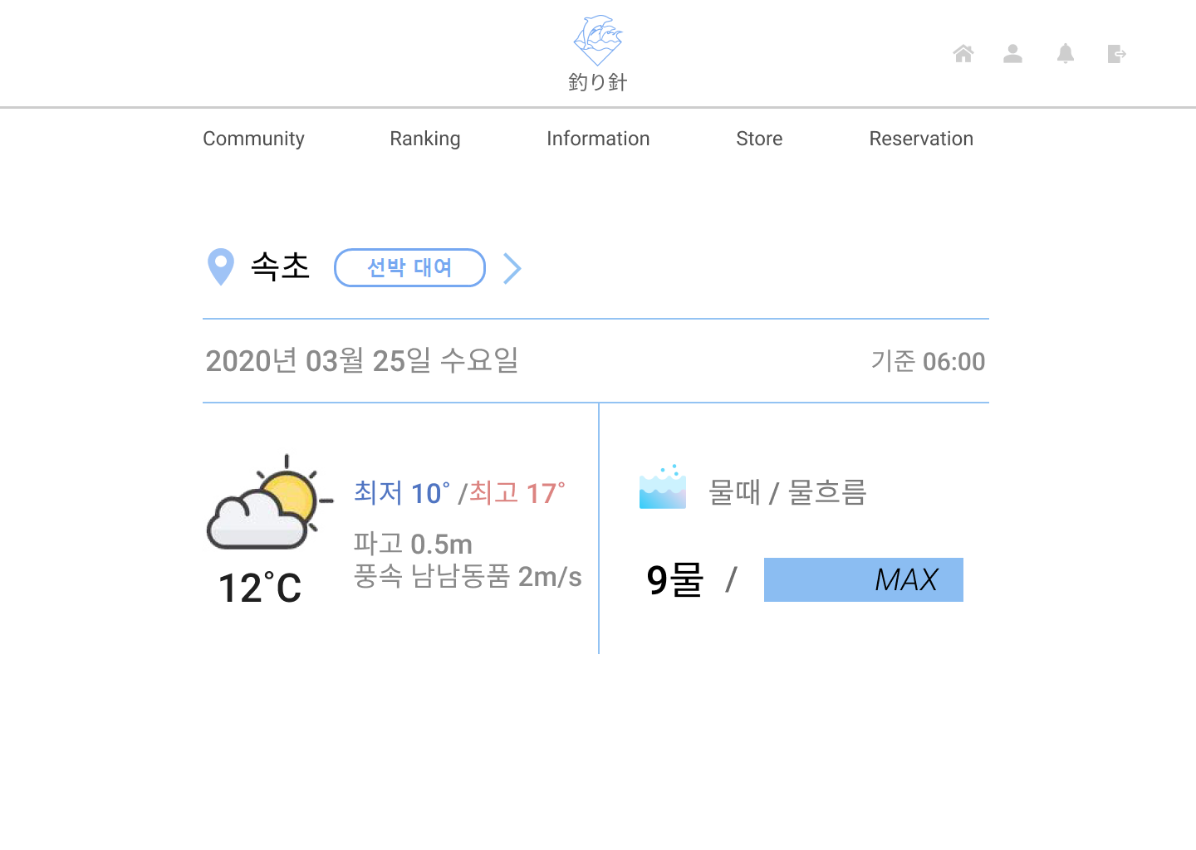
 |  |  |  |  |  |  |  |  |  |  |  |  |  |  |  |  |  |  |  |  |  |  |  |  |  |  | 4 | 해당 지역의 날씨 정보

 |  |  |  |  |  |  |  |  |  |  |  |  |  |  |  |  |  |  |  |  |  |  |  |  |  |  | 5 | 해당 지역의 물때, 물흐름 정보

 |  |  |  |  |  |  |  |  |  |  |  |  |  |  |  |  |  |  |  |  |  |  |  |  |  |  | 연결 Table Name

 |  |  |  |  |  |  |  |  |  |  |  |  |  |  |  |  |  |  |  |  |  |  |  |  |  |  | 1 | weather_information

 |  |  |  |  |  |  |  |  |  |  |  |  |  |  |  |  |  |  |  |  |  |  |  |  |  |  | 4 | weather_information

 |  |  |  |  |  |  |  |  |  |  |  |  |  |  |  |  |  |  |  |  |  |  |  |  |  |  | 5 | tide_informations

Link 정보 |  | code | link |  | code |  |  | link |  |  |  | code |  |  | link |  |  | code |  | link |  |  |  | code | link |  | Program
 |  |  |  |  |  |  |  |  |  |  |  |  |  |  |  |  |  |  |  |  |  |  |  |  |  |  | DB Query
 |  |  |  |  |  |  |  |  |  |  |  |  |  |  |  |  |  |  |  |  |  |  |  |  |  |  | Script
 |  |  |  |  |  |  |  |  |  |  |  |  |  |  |  |  |  |  |  |  |  |  |  |  |  |  | Image
 |  |  |  |  |  |  |  |  |  |  |  |  |  |  |  |  |  |  |  |  |  |  |  |  |  |  | Flash
 |  |  |  |  |  |  |  |  |  |  |  |  |  |  |  |  |  |  |  |  |  |  |  |  |  |  | etc

메인페이지(이용자)-Store
스토리보드 작성 템플릿

프로젝트명 : 釣り針 |  |  |  |  |  | 분류명 |  |  | 마이페이지 |  |  |  |  | 작성자 |  | 문은빈, 김이든 |  |  |  |  | 작성일 | 2020.03.31 |  |  |  | 확인 | TITLE | 釣り針
 |  |  |  |  |  | 분류코드 |  |  |  |  |  |  |  | 승인자 |  | 박성철 |  |  |  |  | 승인일 |  |  |  |  |  | META
Depth1 |  | 메인페이지 |  | Depth2 | 이용자 |  |  |  |  |  | Depth3 |  | Information |  |  |  | Depth4 |  |  |  |  |  | Depth5
화면명 | 이용자의 메인페이지 화면 |  |  |  |  |  | 화일명 |  |  | l_info.vue |  |  |  |  |  |  | 폴더 |  | /l_info |  |  |  |  |  |  |  | 내용
 |  |  |  |  |  |  |  |  |  |  |  |  |  |  |  |  |  |  |  |  |  |  |  |  |  |  | 1 | 이용자 주변의 낚시용품매장 GPS 정보

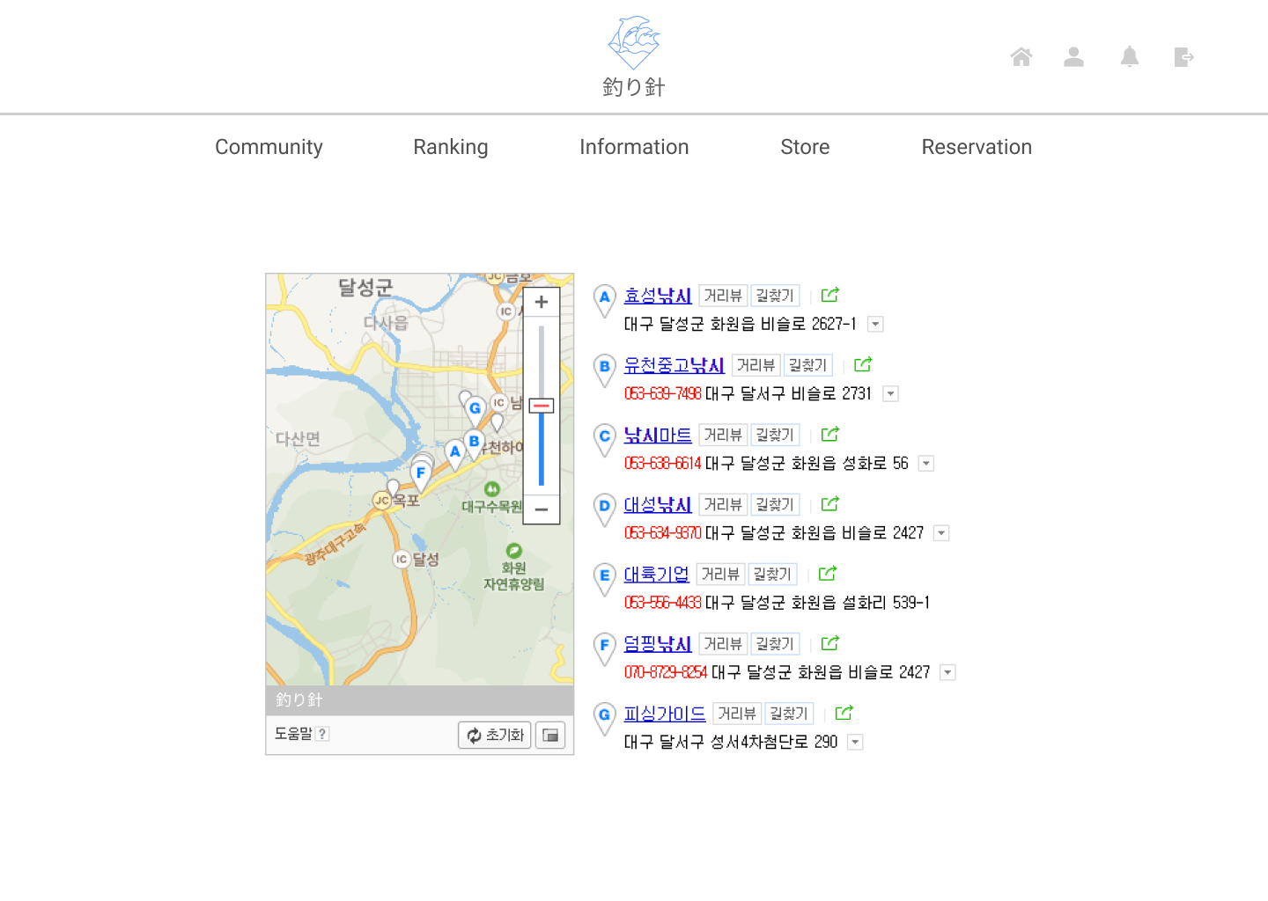

 |  |  |  |  |  |  |  |  |  |  |  |  |  |  |  |  |  |  |  |  |  |  |  |  |  |  | 연결 Table Name

 |  |  |  |  |  |  |  |  |  |  |  |  |  |  |  |  |  |  |  |  |  |  |  |  |  |  | 1 | stores

Link 정보 |  | code | link |  | code |  |  | link |  |  |  | code |  |  | link |  |  | code |  | link |  |  |  | code | link |  | Program
 |  |  |  |  |  |  |  |  |  |  |  |  |  |  |  |  |  |  |  |  |  |  |  |  |  |  | DB Query
 |  |  |  |  |  |  |  |  |  |  |  |  |  |  |  |  |  |  |  |  |  |  |  |  |  |  | Script
 |  |  |  |  |  |  |  |  |  |  |  |  |  |  |  |  |  |  |  |  |  |  |  |  |  |  | Image
 |  |  |  |  |  |  |  |  |  |  |  |  |  |  |  |  |  |  |  |  |  |  |  |  |  |  | Flash
 |  |  |  |  |  |  |  |  |  |  |  |  |  |  |  |  |  |  |  |  |  |  |  |  |  |  | etc

메인페이지(이용자)-Reservation
스토리보드 작성 템플릿

프로젝트명 : 釣り針 |  |  |  |  |  | 분류명 |  |  | 마이페이지 |  |  |  |  | 작성자 |  | 문은빈, 김이든 |  |  |  |  | 작성일 | 2020.03.31 |  |  |  | 확인 | TITLE | 釣り針
 |  |  |  |  |  | 분류코드 |  |  |  |  |  |  |  | 승인자 |  | 박성철 |  |  |  |  | 승인일 |  |  |  |  |  | META
Depth1 |  | 메인페이지 |  | Depth2 | 이용자 |  |  |  |  |  | Depth3 |  | Booking |  |  |  | Depth4 |  |  |  |  |  | Depth5
화면명 | 이용자의 메인페이지 화면 |  |  |  |  |  | 화일명 |  |  | Booking.vue |  |  |  |  |  |  | 폴더 |  | /booking |  |  |  |  |  |  |  | 내용
 |  |  |  |  |  |  |  |  |  |  |  |  |  |  |  |  |  |  |  |  |  |  |  |  |  |  | 1 | 예약할 선박의 정보

 |  |  |  |  |  |  |  |  |  |  |  |  |  |  |  |  |  |  |  |  |  |  |  |  |  |  | 2 | 예약할 날짜 및 시간 선택

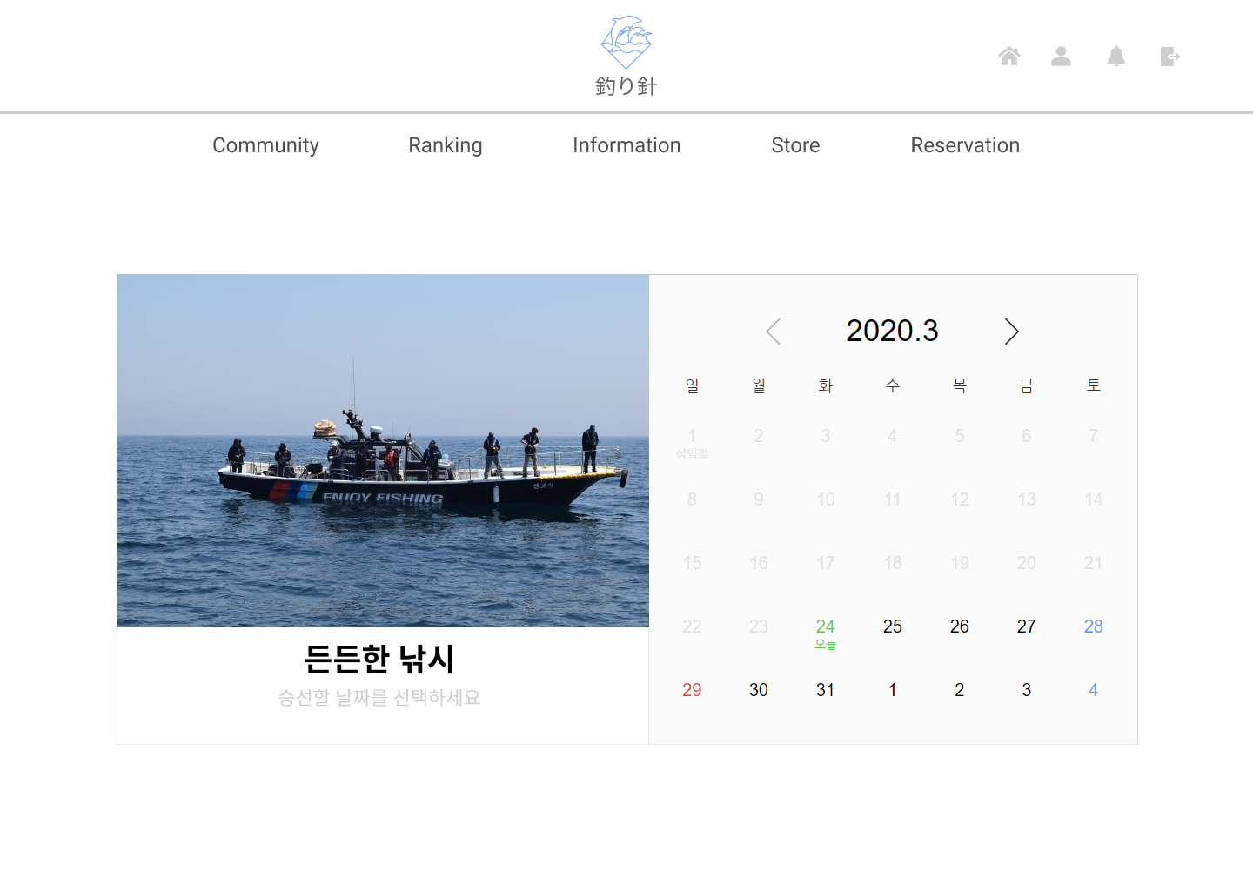

 |  |  |  |  |  |  |  |  |  |  |  |  |  |  |  |  |  |  |  |  |  |  |  |  |  |  | 연결 Table Name

 |  |  |  |  |  |  |  |  |  |  |  |  |  |  |  |  |  |  |  |  |  |  |  |  |  |  | 1 | ships

 |  |  |  |  |  |  |  |  |  |  |  |  |  |  |  |  |  |  |  |  |  |  |  |  |  |  | 1 | ship_owners

 |  |  |  |  |  |  |  |  |  |  |  |  |  |  |  |  |  |  |  |  |  |  |  |  |  |  | 2 | ships

Link 정보 |  | code | link |  | code |  |  | link |  |  |  | code |  |  | link |  |  | code |  | link |  |  |  | code | link |  | Program
 |  |  |  |  |  |  |  |  |  |  |  |  |  |  |  |  |  |  |  |  |  |  |  |  |  |  | DB Query
 |  |  |  |  |  |  |  |  |  |  |  |  |  |  |  |  |  |  |  |  |  |  |  |  |  |  | Script
 |  |  |  |  |  |  |  |  |  |  |  |  |  |  |  |  |  |  |  |  |  |  |  |  |  |  | Image
 |  |  |  |  |  |  |  |  |  |  |  |  |  |  |  |  |  |  |  |  |  |  |  |  |  |  | Flash
 |  |  |  |  |  |  |  |  |  |  |  |  |  |  |  |  |  |  |  |  |  |  |  |  |  |  | etc

메인페이지(판매자)-Approval
스토리보드 작성 템플릿

프로젝트명 : 釣り針 |  |  |  |  |  | 분류명 |  |  | 마이페이지 |  |  |  |  | 작성자 |  | 문은빈, 김이든 |  |  |  |  | 작성일 | 2020.03.31 |  |  |  | 확인 | TITLE | 釣り針
 |  |  |  |  |  | 분류코드 |  |  |  |  |  |  |  | 승인자 |  | 박성철 |  |  |  |  | 승인일 |  |  |  |  |  | META
Depth1 |  | 메인페이지 |  | Depth2 | 판매자 |  |  |  |  |  | Depth3 |  | Approval |  |  |  | Depth4 |  |  |  |  |  | Depth5
화면명 | 판매자의 메인페이지 화면 |  |  |  |  |  | 화일명 |  |  | Approval.vue |  |  |  |  |  |  | 폴더 |  | /approval |  |  |  |  |  |  |  | 내용
 |  |  |  |  |  |  |  |  |  |  |  |  |  |  |  |  |  |  |  |  |  |  |  |  |  |  | 1 | 승인이 필요한 예약 전체 보기

 |  |  |  |  |  |  |  |  |  |  |  |  |  |  |  |  |  |  |  |  |  |  |  |  |  |  | 2 | 이용자의 정보 및 예약 시간

 |  |  |  |  |  |  |  |  |  |  |  |  |  |  |  |  |  |  |  |  |  |  |  |  |  |  | 3 | 승인 버튼

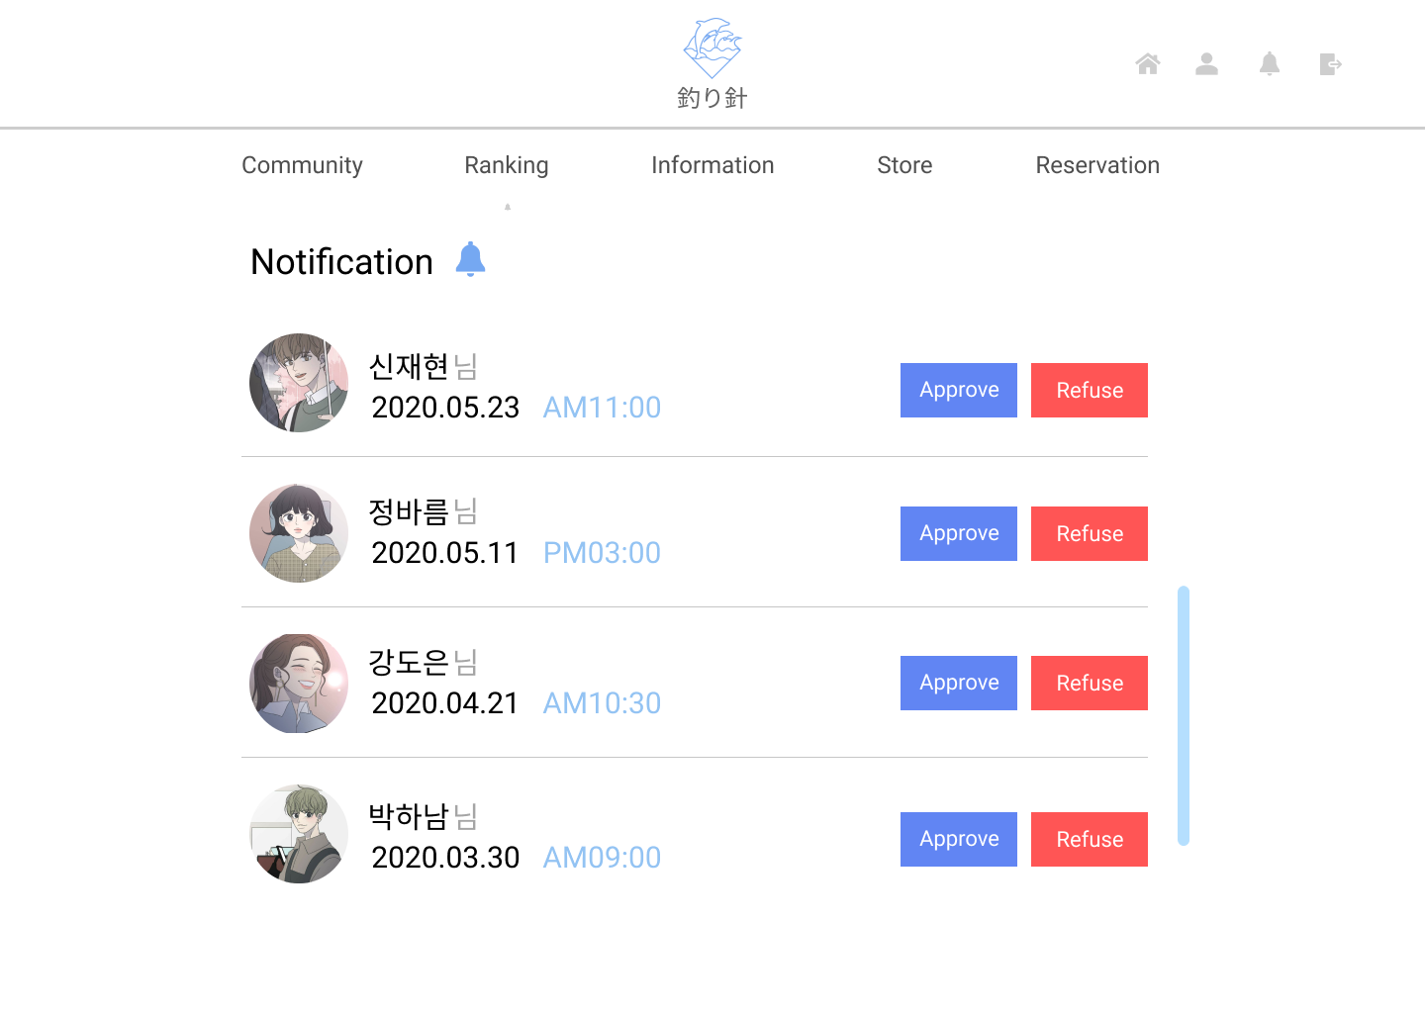

 |  |  |  |  |  |  |  |  |  |  |  |  |  |  |  |  |  |  |  |  |  |  |  |  |  |  | 4 | 거절 버튼

 |  |  |  |  |  |  |  |  |  |  |  |  |  |  |  |  |  |  |  |  |  |  |  |  |  |  | 5 | 예약자 현황 알림(스크롤)

 |  |  |  |  |  |  |  |  |  |  |  |  |  |  |  |  |  |  |  |  |  |  |  |  |  |  | 연결 Table Name

 |  |  |  |  |  |  |  |  |  |  |  |  |  |  |  |  |  |  |  |  |  |  |  |  |  |  | 2 | users

 |  |  |  |  |  |  |  |  |  |  |  |  |  |  |  |  |  |  |  |  |  |  |  |  |  |  | 2 | ship_rentals

Link 정보 |  | code | link |  | code |  |  | link |  |  |  | code |  |  | link |  |  | code |  | link |  |  |  | code | link |  | Program
 |  |  |  |  |  |  |  |  |  |  |  |  |  |  |  |  |  |  |  |  |  |  |  |  |  |  | DB Query
 |  |  |  |  |  |  |  |  |  |  |  |  |  |  |  |  |  |  |  |  |  |  |  |  |  |  | Script
 |  |  |  |  |  |  |  |  |  |  |  |  |  |  |  |  |  |  |  |  |  |  |  |  |  |  | Image
 |  |  |  |  |  |  |  |  |  |  |  |  |  |  |  |  |  |  |  |  |  |  |  |  |  |  | Flash
 |  |  |  |  |  |  |  |  |  |  |  |  |  |  |  |  |  |  |  |  |  |  |  |  |  |  | etc

메인페이지(판매자)-Approval_notif
스토리보드 작성 템플릿

프로젝트명 : 釣り針 |  |  |  |  |  | 분류명 |  |  | 마이페이지 |  |  |  |  | 작성자 |  | 문은빈, 김이든 |  |  |  |  | 작성일 | 2020.03.31 |  |  |  | 확인 | TITLE | 釣り針
 |  |  |  |  |  | 분류코드 |  |  |  |  |  |  |  | 승인자 |  | 박성철 |  |  |  |  | 승인일 |  |  |  |  |  | META
Depth1 |  | 메인페이지 |  | Depth2 | 판매자 |  |  |  |  |  | Depth3 |  | Approval |  |  |  | Depth4 |  |  |  |  |  | Depth5
화면명 | 판매자의 메인페이지 화면 |  |  |  |  |  | 화일명 |  |  | Approval.vue |  |  |  |  |  |  | 폴더 |  | /approval |  |  |  |  |  |  |  | 내용
 |  |  |  |  |  |  |  |  |  |  |  |  |  |  |  |  |  |  |  |  |  |  |  |  |  |  | 1 | 알림 버튼 클릭 시 승인이 필요한 알림 정보

 |  |  |  |  |  |  |  |  |  |  |  |  |  |  |  |  |  |  |  |  |  |  |  |  |  |  | 2 | 예약자 현황 리스트 더보기

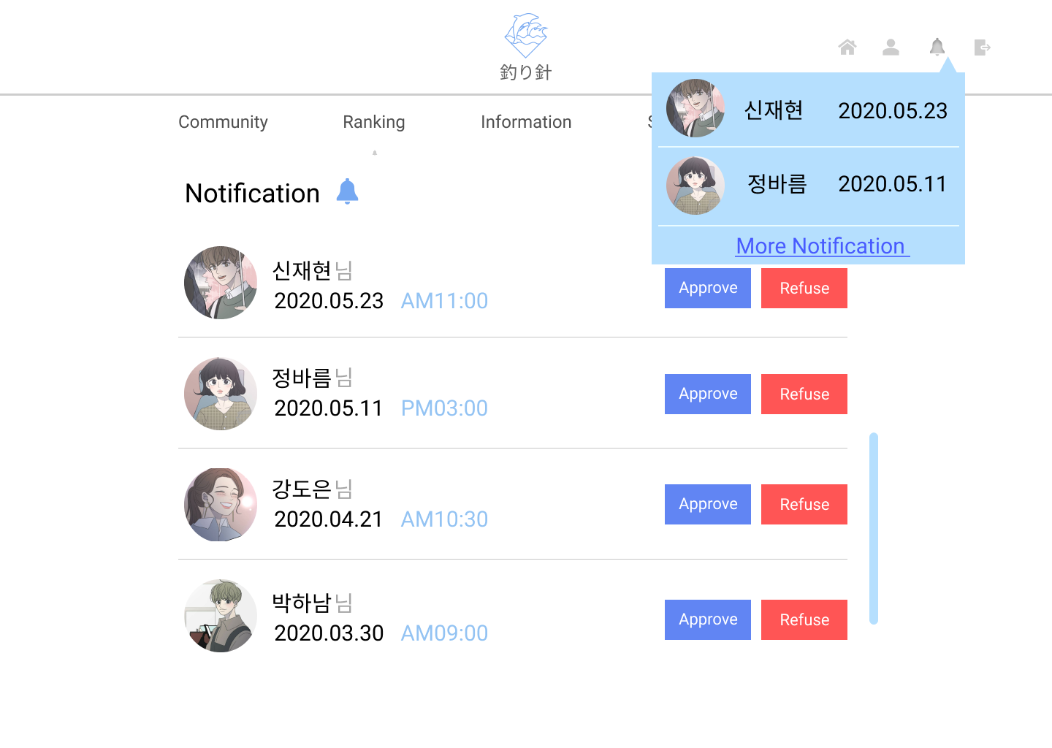

 |  |  |  |  |  |  |  |  |  |  |  |  |  |  |  |  |  |  |  |  |  |  |  |  |  |  | 연결 Table Name

Link 정보 |  | code | link |  | code |  |  | link |  |  |  | code |  |  | link |  |  | code |  | link |  |  |  | code | link |  | Program
 |  |  |  |  |  |  |  |  |  |  |  |  |  |  |  |  |  |  |  |  |  |  |  |  |  |  | DB Query
 |  |  |  |  |  |  |  |  |  |  |  |  |  |  |  |  |  |  |  |  |  |  |  |  |  |  | Script
 |  |  |  |  |  |  |  |  |  |  |  |  |  |  |  |  |  |  |  |  |  |  |  |  |  |  | Image
 |  |  |  |  |  |  |  |  |  |  |  |  |  |  |  |  |  |  |  |  |  |  |  |  |  |  | Flash
 |  |  |  |  |  |  |  |  |  |  |  |  |  |  |  |  |  |  |  |  |  |  |  |  |  |  | etc

랭킹
스토리보드 작성 템플릿

프로젝트명 : 釣り針 |  |  |  |  |  | 분류명 |  |  | 마이페이지 |  |  |  | 작성자 |  | 문은빈, 김이든 |  |  |  |  | 작성일 | 2020.03.31 |  |  |  | 확인 | TITLE | 釣り針
 |  |  |  |  |  | 분류코드 |  |  |  |  |  |  | 승인자 |  | 박성철 |  |  |  |  | 승인일 |  |  |  |  |  | META
Depth1 |  | 랭킹 |  | Depth2 |  |  |  |  |  |  | Depth3 |  |  |  |  | Depth4 |  |  |  |  |  | Depth5
화면명 | 랭킹페이지 화면 |  |  |  |  |  | 화일명 |  |  | Ranking.vue |  |  |  |  |  | 폴더 |  | /ranking |  |  |  |  |  |  |  | 내용
 |  |  |  |  |  |  |  |  |  |  |  |  |  |  |  |  |  |  |  |  |  |  |  |  |  | 1 | 순위

 |  |  |  |  |  |  |  |  |  |  |  |  |  |  |  |  |  |  |  |  |  |  |  |  |  | 2 | 포획한 물고기 사진

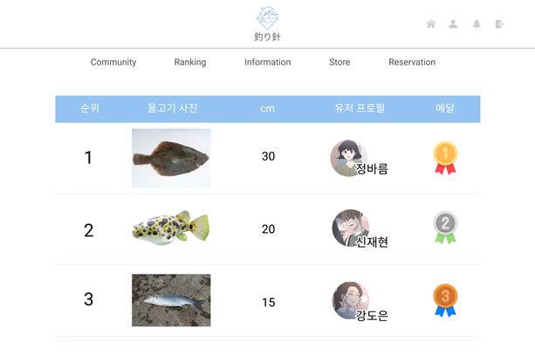

 |  |  |  |  |  |  |  |  |  |  |  |  |  |  |  |  |  |  |  |  |  |  |  |  |  | 3 | cm

 |  |  |  |  |  |  |  |  |  |  |  |  |  |  |  |  |  |  |  |  |  |  |  |  |  | 4 | 유저 프로필

 |  |  |  |  |  |  |  |  |  |  |  |  |  |  |  |  |  |  |  |  |  |  |  |  |  | 5 | 메달

 |  |  |  |  |  |  |  |  |  |  |  |  |  |  |  |  |  |  |  |  |  |  |  |  |  | 연결 Table Name

 |  |  |  |  |  |  |  |  |  |  |  |  |  |  |  |  |  |  |  |  |  |  |  |  |  | 1 | rankings

 |  |  |  |  |  |  |  |  |  |  |  |  |  |  |  |  |  |  |  |  |  |  |  |  |  | 2 | rankings

 |  |  |  |  |  |  |  |  |  |  |  |  |  |  |  |  |  |  |  |  |  |  |  |  |  | 3 | rankings

 |  |  |  |  |  |  |  |  |  |  |  |  |  |  |  |  |  |  |  |  |  |  |  |  |  | 4 | users

Link 정보 |  | code | link |  | code |  |  | link |  |  |  | code |  | link |  |  | code |  | link |  |  |  | code | link |  | Program
 |  |  |  |  |  |  |  |  |  |  |  |  |  |  |  |  |  |  |  |  |  |  |  |  |  | DB Query
 |  |  |  |  |  |  |  |  |  |  |  |  |  |  |  |  |  |  |  |  |  |  |  |  |  | Script
 |  |  |  |  |  |  |  |  |  |  |  |  |  |  |  |  |  |  |  |  |  |  |  |  |  | Image
 |  |  |  |  |  |  |  |  |  |  |  |  |  |  |  |  |  |  |  |  |  |  |  |  |  | Flash
 |  |  |  |  |  |  |  |  |  |  |  |  |  |  |  |  |  |  |  |  |  |  |  |  |  | etc

커뮤니티
스토리보드 작성 템플릿

프로젝트명 : 釣り針 |  |  |  |  |  | 분류명 |  |  | 마이페이지 |  |  |  | 작성자 |  | 문은빈, 김이든 |  |  |  |  | 작성일 | 2020.03.31 |  |  |  | 확인 | TITLE | 釣り針
 |  |  |  |  |  | 분류코드 |  |  |  |  |  |  | 승인자 |  | 박성철 |  |  |  |  | 승인일 |  |  |  |  |  | META
Depth1 |  | 커뮤니티 |  | Depth2 |  |  |  |  |  |  | Depth3 |  |  |  |  | Depth4 |  |  |  |  |  | Depth5
화면명 | 커뮤니티 화면 |  |  |  |  |  | 화일명 |  |  | Community.vue |  |  |  |  |  | 폴더 |  | /community |  |  |  |  |  |  |  | 내용
 |  |  |  |  |  |  |  |  |  |  |  |  |  |  |  |  |  |  |  |  |  |  |  |  |  | 1 | 게시글 번호(최신순)

 |  |  |  |  |  |  |  |  |  |  |  |  |  |  |  |  |  |  |  |  |  |  |  |  |  | 2 | 게시글 제목

 |  |  |  |  |  |  |  |  |  |  |  |  |  |  |  |  |  |  |  |  |  |  |  |  |  | 3 | 작성자 이름

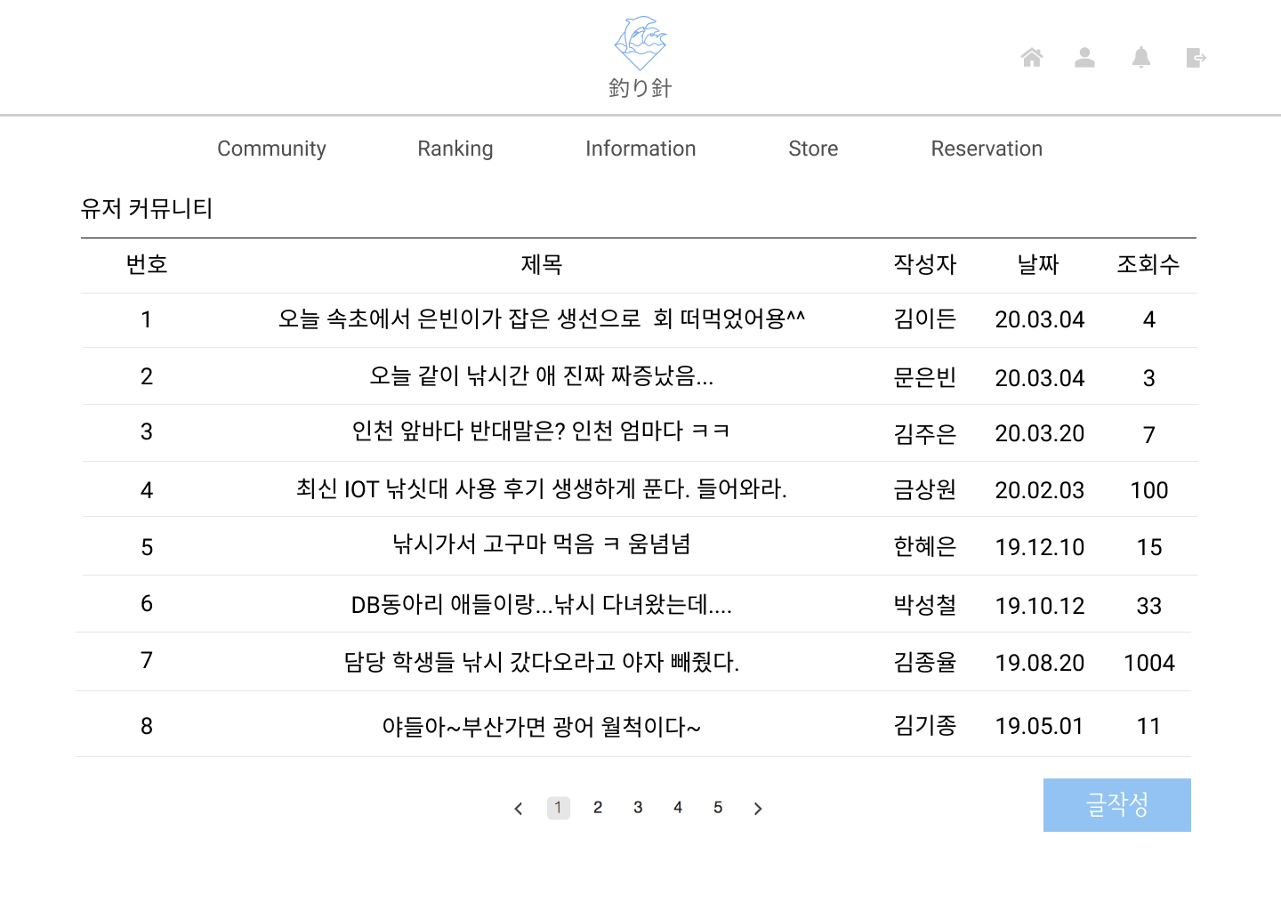

 |  |  |  |  |  |  |  |  |  |  |  |  |  |  |  |  |  |  |  |  |  |  |  |  |  | 4 | 작성 날짜

 |  |  |  |  |  |  |  |  |  |  |  |  |  |  |  |  |  |  |  |  |  |  |  |  |  | 5 | 해당 게시글 조회수

 |  |  |  |  |  |  |  |  |  |  |  |  |  |  |  |  |  |  |  |  |  |  |  |  |  | 6 | 게시글 더보기(페이지네이션)

 |  |  |  |  |  |  |  |  |  |  |  |  |  |  |  |  |  |  |  |  |  |  |  |  |  | 7 | 글작성 페이지로 이동

 |  |  |  |  |  |  |  |  |  |  |  |  |  |  |  |  |  |  |  |  |  |  |  |  |  | 연결 Table Name

 |  |  |  |  |  |  |  |  |  |  |  |  |  |  |  |  |  |  |  |  |  |  |  |  |  | 2 | boards

 |  |  |  |  |  |  |  |  |  |  |  |  |  |  |  |  |  |  |  |  |  |  |  |  |  | 3 | users

 |  |  |  |  |  |  |  |  |  |  |  |  |  |  |  |  |  |  |  |  |  |  |  |  |  | 4 | boards

 |  |  |  |  |  |  |  |  |  |  |  |  |  |  |  |  |  |  |  |  |  |  |  |  |  | 5 | boards

Link 정보 |  | code | link |  | code |  |  | link |  |  |  | code |  | link |  |  | code |  | link |  |  |  | code | link |  | Program
 |  |  |  |  |  |  |  |  |  |  |  |  |  |  |  |  |  |  |  |  |  |  |  |  |  | DB Query
 |  |  |  |  |  |  |  |  |  |  |  |  |  |  |  |  |  |  |  |  |  |  |  |  |  | Script
 |  |  |  |  |  |  |  |  |  |  |  |  |  |  |  |  |  |  |  |  |  |  |  |  |  | Image
 |  |  |  |  |  |  |  |  |  |  |  |  |  |  |  |  |  |  |  |  |  |  |  |  |  | Flash
 |  |  |  |  |  |  |  |  |  |  |  |  |  |  |  |  |  |  |  |  |  |  |  |  |  | etc

커뮤니티 - write
스토리보드 작성 템플릿

프로젝트명 : 釣り針 |  |  |  |  |  | 분류명 |  |  | 마이페이지 |  |  |  | 작성자 |  | 문은빈, 김이든 |  |  |  |  | 작성일 | 2020.03.31 |  |  |  | 확인 | TITLE | 釣り針
 |  |  |  |  |  | 분류코드 |  |  |  |  |  |  | 승인자 |  | 박성철 |  |  |  |  | 승인일 |  |  |  |  |  | META
Depth1 |  | 커뮤니티 |  | Depth2 |  |  |  |  |  |  | Depth3 |  |  |  |  | Depth4 |  |  |  |  |  | Depth5
화면명 | 커뮤니티 화면 |  |  |  |  |  | 화일명 |  |  | Write.vue |  |  |  |  |  | 폴더 |  | /community |  |  |  |  |  |  |  | 내용
 |  |  |  |  |  |  |  |  |  |  |  |  |  |  |  |  |  |  |  |  |  |  |  |  |  | 1 | 게시글 제목

 |  |  |  |  |  |  |  |  |  |  |  |  |  |  |  |  |  |  |  |  |  |  |  |  |  | 2 | 게시글 내용

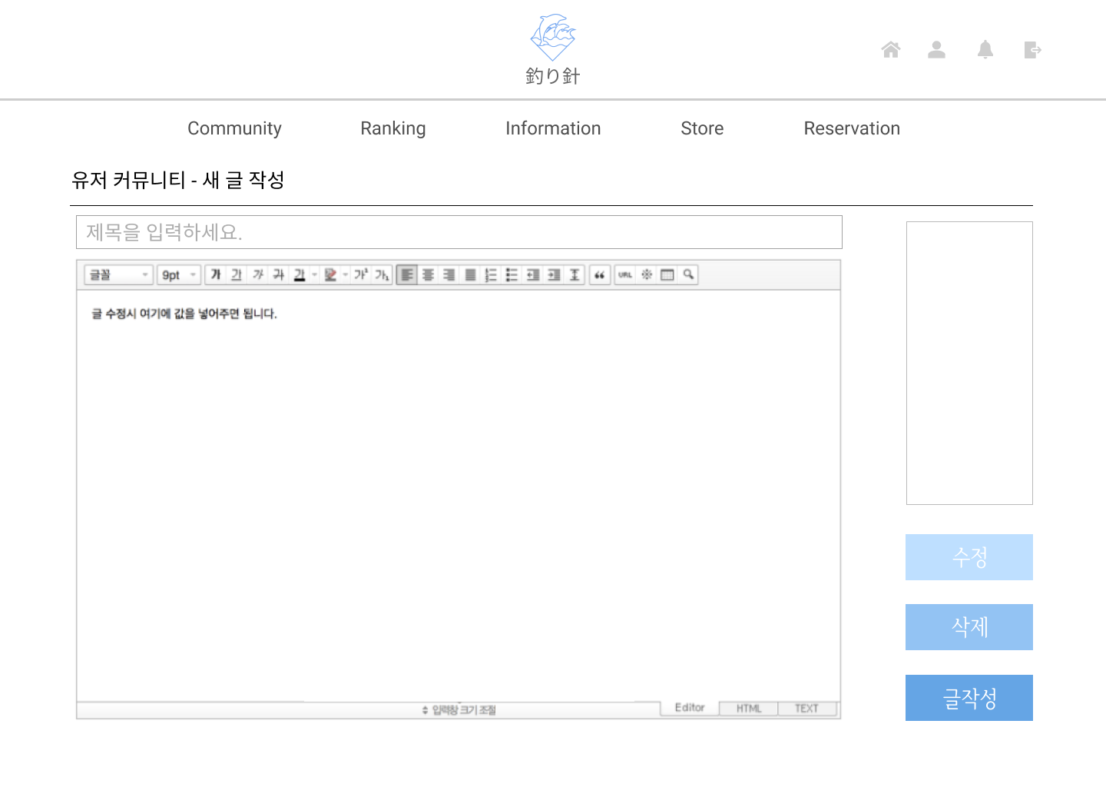
 |  |  |  |  |  |  |  |  |  |  |  |  |  |  |  |  |  |  |  |  |  |  |  |  |  | 3 | 광고 배너

 |  |  |  |  |  |  |  |  |  |  |  |  |  |  |  |  |  |  |  |  |  |  |  |  |  | 4 | 글 수정(작성자와 일치시 나타남)

 |  |  |  |  |  |  |  |  |  |  |  |  |  |  |  |  |  |  |  |  |  |  |  |  |  | 5 | 글 삭제(작성자와 일치시 나타남)

 |  |  |  |  |  |  |  |  |  |  |  |  |  |  |  |  |  |  |  |  |  |  |  |  |  | 6 | 글 작성 완료 버튼

 |  |  |  |  |  |  |  |  |  |  |  |  |  |  |  |  |  |  |  |  |  |  |  |  |  | 연결 Table Name

Link 정보 |  | code | link |  | code |  |  | link |  |  |  | code |  | link |  |  | code |  | link |  |  |  | code | link |  | Program
 |  |  |  |  |  |  |  |  |  |  |  |  |  |  |  |  |  |  |  |  |  |  |  |  |  | DB Query
 |  |  |  |  |  |  |  |  |  |  |  |  |  |  |  |  |  |  |  |  |  |  |  |  |  | Script
 |  |  |  |  |  |  |  |  |  |  |  |  |  |  |  |  |  |  |  |  |  |  |  |  |  | Image
 |  |  |  |  |  |  |  |  |  |  |  |  |  |  |  |  |  |  |  |  |  |  |  |  |  | Flash
 |  |  |  |  |  |  |  |  |  |  |  |  |  |  |  |  |  |  |  |  |  |  |  |  |  | etc

